체인지&발판생성버튼
발판이 생성되는 총 매커니즘

2. 생성할 발판 선택후 투사체가 발사되기 생성버튼 첫번쨰 클릭시 상황
1. 유저가 체인지 버튼을 눌린 다음의 플로우 차트

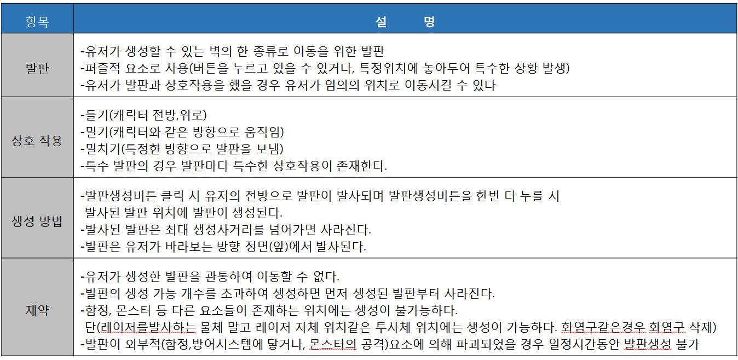

생성 버튼을 누를 떄
체인지 눌럿다

3. 발판이생성되고 생성버튼 두번쨰 클릭시 햇냐안했냐

유저의 상태, 생성된발판 개수 발판생성버튼의 발판값, 생성되있는 발판리스트 요청

1.현재 유저가 들고있는 발판의 갯수
2. 현재 발판 생성 버튼에 있는발판이먼지 값을 DB에 요구한다

투사체가 발사된 뒤

유저 상태에서 발판이 생성이 가능한 상태인가

유저 DB
발사 실패
NO

유저의 DB

생성버튼 재입력이되엇는가
1 값을 기준으로 발판 종류가 2개이상인
벽에 부딪혔는가
최대 사거리까지 갓는가
발판 생성 개수가 남아있는가
유저의DB에서 제일먼저 만든발판을 삭제 생성 가능 개수 증가 (입력)
NO
NO
NO
YES
발판이 삭제된다
생성 실패라는 출력
유저의 DB

YES
YES
생성 실패
YES
2.현재 발판생성 버튼에있는 발판을 다음 발판으로 바꾼다 (입력)
해당 위치에 다른요소가 있는가(범위첵크)

플레이어가 보고있는 방향이 좌측인가
YES

좌측으로 발사

유저 DB

NO

YES
DB에서 생성가능한 발판 갯수를 1개차감한다. 생성발판 리스트에 발판추가(입력)
NO
종료
플레이어가 보고있는 방향이 우측인가

우측으로 발사

YES

NO
발사 성공
유저 DB

플레이어가 보고있는 방향이 하단인가

하단으로 발사
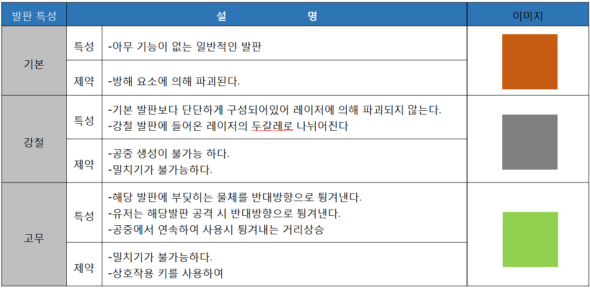

바뀐것들
1.공중생성 땅생성 사라짐 상호작용은 모두가능(특정발판 제외)
2. 발사체해서 발판으로바뀌냐 바로 발판발사하냐 거기서거기
투사체가아닌 바로발판으로 보낸다. 직관성문제
3.상하좌우 모든방향으로 생성가능 4.파괴쪽변경
해당위치에 발판생성완료

NO

플레이어가 보고있는 방향이 상단인가

상단 발사

NO

캐릭터가 마지막으로 보고있던 방향으로 발사

유저와 발판 상호작용 발생조건
발판과 상호작용 개별로 적용

캐릭터가 발판과 붙어있는가?

YES
1.들기 유저가 발판과 딱붙은뒤 공격키를 홀드하여 들수있다
2.밀기 유저가 발판과 딱붙은뒤 유저가 발판쪽으로 이동키를 누를시 해당방향으로 발판이움직인다 3.밀치기 유저가 발판이랑 붙어있지 않으상태에서 공격키로 발판 타격시 해당방향으로 발판이이동
각각 특수발판 상호작용 다름

NO

공격키를 클릭
공격 사거리내에 발판이 있는가

YES
밀치기 발동

NO

NO
YES
공격키를 홀드하였는가
공격키를 클릭
YES
상호작용 발동안됨
들기발동

NO

밀치기 발동
발판 방향으로 방향키를 움직였는가
발판 방향으로 방향키를 움직였는가
YES
YES
밀기 발동
밀기 발동

NO
NO

상호작용 발동안됨
상호작용 발동안됨

밀기 발동
들기 발동

밀치기 발동

기본발판인가>
위쪽방향키를 입력했는가

발판과 같은 방향으로 캐릭터와 발판이동
YES
기본발판 밀치기
NO
밀기 끝

밀기 끝
YES

NO
발판을 플레이어 위로 옮긴다
강철 발판인가?

YES
강철발판 밀치기

밀기 끝

NO

고무발판 특성에따른밀치기

발판기준 상호작용
기본발판 (기본상태)
강철발판 (기본상태)
고무발판 (기본상태)

밀치기가 발동 되었는가
밀치기가 발동 되었는가
밀치기가 발동 되었는가

YES
공격 방향으로 기본 발판이 이동
YES
밀려나지 않고 해당자리에 그대로있음
YES
밀려나지 않고 밀치기한 대상을 밀쳐냄

NO
NO
NO

밀기가 발동되었는가
밀기가 발동되었는가
밀기가 발동되었는가

YES
밀린 방향으로 발판이이동
YES
밀린 방향으로 발판이이동
YES
밀린 방향으로 발판이이동

NO
NO
NO

들기가 발동되었는가
들기가 발동되었는가
들기가 발동되었는가

YES
YES
YES
유저와 발판이 같이움직임
유저와 발판이 같이움직임
유저와 발판이 같이움직임

NO
NO
NO

적 요소에의해 공격을 받았는가
적 요소에의해 공격을 받았는가
레이저에 맞앗는가?
적 요소에의해 공격을 받았는가
상황추가필요

YES
발판이 파괴된다
YES
YES
YES
들어온 레이저를 90도로 굴절

NO
NO

상호작용종료
발판파괴

NO

NO
상호작용종료
상호작용종료

1.들기 유저가 발판과 딱붙은뒤 공격키를 홀드하여 들수있다
2.밀기 유저가 발판과 딱붙은뒤 유저가 발판쪽으로 이동키를 누를시 해당방향으로 발판이움직인다 3.밀치기 유저가 발판이랑 붙어있지 않으상태에서 공격키로 발판 타격시 해당방향으로 발판이이동
각각 특수발판 상호작용 다름

